รายการขาย
 | ตัวอย่างรายการขาย/รายวัน

No | วัน/เดือน/ปี | Name | HN | Ag. | Package ICSI | Discount 5% | Package FET | Package TESE/PESA | Package NGS | Package PGD | Freezing | Package Frozen Sperm | Extra for Day 6 | IVF Laboratory/ค่าตรวจทางห้องปฏิบัติการไอวีเอฟ | Laboratory/ค่าตรวจทางห้องปฏิบัติการ | Medicine/ค่ายา | TVS | DF | Equipment | Other Service | Total
1 | 2-Jan-20 | Mrs.Hong Peiyu | HN-90141/62 |  |  |  |  |  |  |  |  |  |  |  |  | 100.00 |  |  |  |  | 100.00
2 | 2-Jan-20 | Mrs.Qian Xiaoshan | HN-90153/62 |  | 270,000.00 | -13,500.00 |  |  |  |  |  |  |  |  |  |  |  |  |  |  | 256,500.00
3 | 2-Jan-20 | Mrs.Chen Yanni | HN-90149/62 |  |  |  |  |  |  |  |  |  |  |  |  | 6,700.00 |  |  | 200.00 | 207.00 | 7,107.00
4 | 2-Jan-20 | Mrs.Xue Shaofen | BH6200639 |  |  |  |  |  |  |  |  |  |  |  | 500.00 | 21,600.00 |  |  | 200.00 | 669.00 | 22,969.00
5 | 2-Jan-20 | Mrs.Wu Lanxiang | BH6200518 |  |  |  |  |  |  |  |  |  |  |  | 500.00 | 34,345.00 |  |  | 200.00 | 1,051.35 | 36,096.35
6 | 2-Jan-20 | Mrs.Xue Shaofen | BH6200639 |  |  |  |  |  |  |  |  |  |  |  |  | 300.00 |  |  |  |  | 300.00
7 | 2-Jan-20 | Mrs.Wu Lanxiang | BH6200518 |  |  |  |  |  |  |  |  |  |  |  |  | 450.00 |  |  |  |  | 450.00
8 | 2-Jan-20 | Mrs.Pan Shiqi | BH6200772 |  |  |  |  |  |  |  |  |  |  |  | 1,000.00 | 2,800.00 | 1,500.00 | 2,000.00 |  | 219.00 | 7,519.00
9 | 2-Jan-20 | Miss Chanapa Chinsettawong | BH6200838 |  |  |  |  |  |  |  |  |  |  |  | 1,000.00 |  |  |  |  |  | 1,000.00
10 | 2-Jan-20 | Mrs.Xu Wei | BH62008703 |  |  |  |  |  |  |  |  |  |  |  |  | 8,350.00 |  |  |  | 250.50 | 8,600.50
11 | 2-Jan-20 | Mrs.Bian Lili | BH6200951 |  |  |  |  |  |  |  |  |  |  |  |  | 2,800.00 |  |  |  | 84.00 | 2,884.00
12 | 2-Jan-20 | Mrs.Wang Lingling | BH6200826 |  |  |  |  |  |  |  |  |  |  |  |  | 2,800.00 |  |  |  | 84.00 | 2,884.00
13 | 2-Jan-20 | Mrs.Wang Lingling | BH6200826 |  |  |  |  |  |  |  |  |  |  |  |  | 2,800.00 |  |  |  | 84.00 | 2,884.00
14 | 2-Jan-20 | Mr.Zeng Siqi | BH6200806 |  |  |  |  |  |  |  |  |  |  | 4,000.00 |  |  |  |  |  |  | 4,000.00
15 | 2-Jan-20 | Mrs.Zhang Jing | BH6200449 |  |  |  | 50,000.00 |  |  |  |  |  |  |  | 1,000.00 | 15,300.00 |  |  |  |  | 66,300.00
16 | 2-Jan-20 | Mrs.Chen Jiejing | BH6200178 |  |  |  | 50,000.00 |  |  |  |  |  |  | 10,000.00 | 1,000.00 | 10,300.00 |  |  |  |  | 71,300.00
17 | 2-Jan-20 | Mrs.Xu Qingying | BH6200231 |  |  |  |  |  |  |  |  |  |  |  |  | 7,400.00 |  |  |  | 222.00 | 7,622.00
18 | 2-Jan-20 | Mrs.Liang Shuzao | BH6200929 |  |  |  |  | 35,000.00 |  |  |  |  |  |  |  |  |  |  |  |  | 35,000.00
19 | 2-Jan-20 | Mrs.Zhu Xinxia | BH6200376 |  |  |  |  |  |  |  |  |  |  |  | 1,000.00 | 1,626.00 | 1,500.00 | 2,000.00 |  | 183.78 | 6,309.78
20 | 2-Jan-20 | Mrs.Wu Jinghong | BH6200805 |  |  |  |  |  |  |  |  |  |  |  |  | 9,100.00 |  |  | 200.00 |  | 9,300.00
21 | 2-Jan-20 | Miss Benyapa Siengsanan | BH6200406 |  |  |  |  |  |  |  |  |  |  |  | 5,500.00 |  | 1,500.00 | 2,000.00 |  |  | 9,000.00
22 | 2-Jan-20 | Mrs.Zhou Weiqin Hudy | BH6300962 |  | 250,000.00 | -3,500.00 |  |  |  |  |  |  |  |  |  |  |  |  |  |  | 246,500.00
23 | 2-Jan-20 | Mrs.Ni Bing | BH6200919 |  |  |  |  |  | 150,000.00 |  | 30,000.00 |  | 5,000.00 | 140,000.00 |  |  |  |  |  |  | 325,000.00
 | 2-Jan-20 | Total |  |  | 520,000.00 | -17,000.00 | 100,000.00 | 35,000.00 | 150,000.00 |  | 30,000.00 |  | 5,000.00 | 154,000.00 | 11,500.00 | 126,771.00 | 4,500.00 | 6,000.00 | 800.00 | 3,054.63 | 1,129,625.63
 |  |  |  | agent |  | discount |  |  |  |  |  |  |  | lab | blood | group drug |  | group special
 |  |  |  |  | Item |  |  |  |  |  | item lab embryo | item package | item special |  |  | group | item | group | item
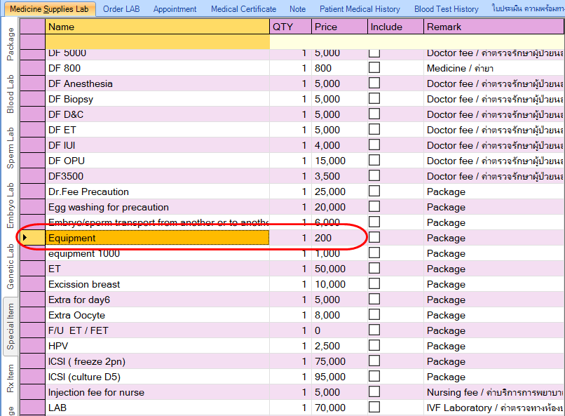
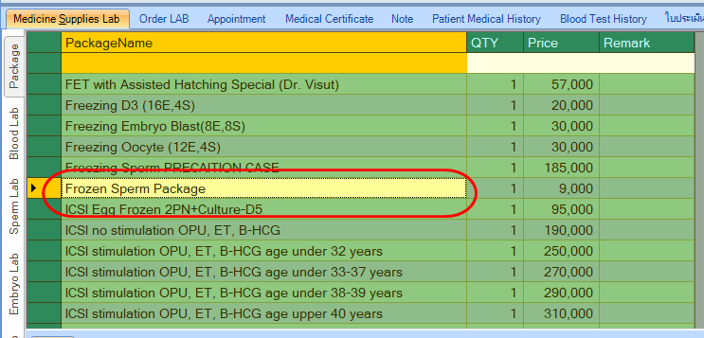
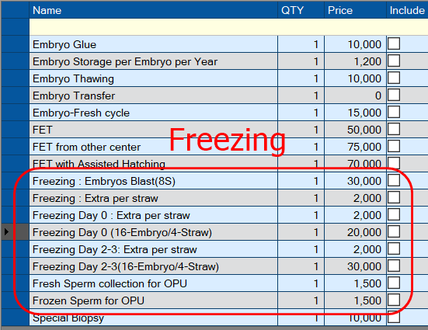

 |  | Description | type | group
 |  | Package ICSI | item | package
 |  | Package FET | item | package
 |  | Package TESE/PESA | item | package
 |  | Package NGS | item | package
 |  | Package PGD | item | package |  |  |  |  |  |  |  |  |  |  |  | Table ที่เกี่ยวข้อง Package
 |  | Freezing | item |  |  |  |  |  |  |  |  |  |  |  |  | PackageHeader | PCKID
 |  | Package Frozen Sperm | item | package |  |  |  |  |  |  |  |  |  |  |  | PackageDetail | PCKID
 |  | Extra for Day 6 | item |  |  |  |  |  |  |  |  |  |  |  |  | PackageSold | PCKID
 |  | IVF Laboratory/ค่าตรวจทางห้องปฏิบัติการไอวีเอฟ | group | lab |  |  |  |  |  |  |  |  |  |  |  | BillDetail | item_id | status
 |  | Laboratory/ค่าตรวจทางห้องปฏิบัติการ | group | lab
 |  | Medicine/ค่ายา | group | drug
 |  | TVS | item
 |  | DF | group | special
 |  | Equipment | item | special
 |  | Other Service | item

